상품제안서
스위스밀리터리 160g면사타올+스테이24 텀블러(450ml)세트 | 상품코드: F17981

 |  |  |  |  |  |  | 02-412-0044 | www.easy1.co.kr
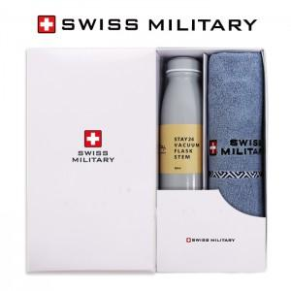

【상세/제작정보】 | 자수인쇄는 별도 문의주세요

【인쇄/포장옵션】 | 실크 / 포장지포장

【공급단가】 | 수량 | 100~ | 300~ | 500~ | 1,000~ | 3,000~
*VAT별도 | 단가 | 22,270원 | 21,450원 | 20,620원 | 19,800원 | 19,300원

【상품 URL】 | https://dev.easy1.co.kr:443/src/goods_detail.php?gdno=17981

